0 Titel
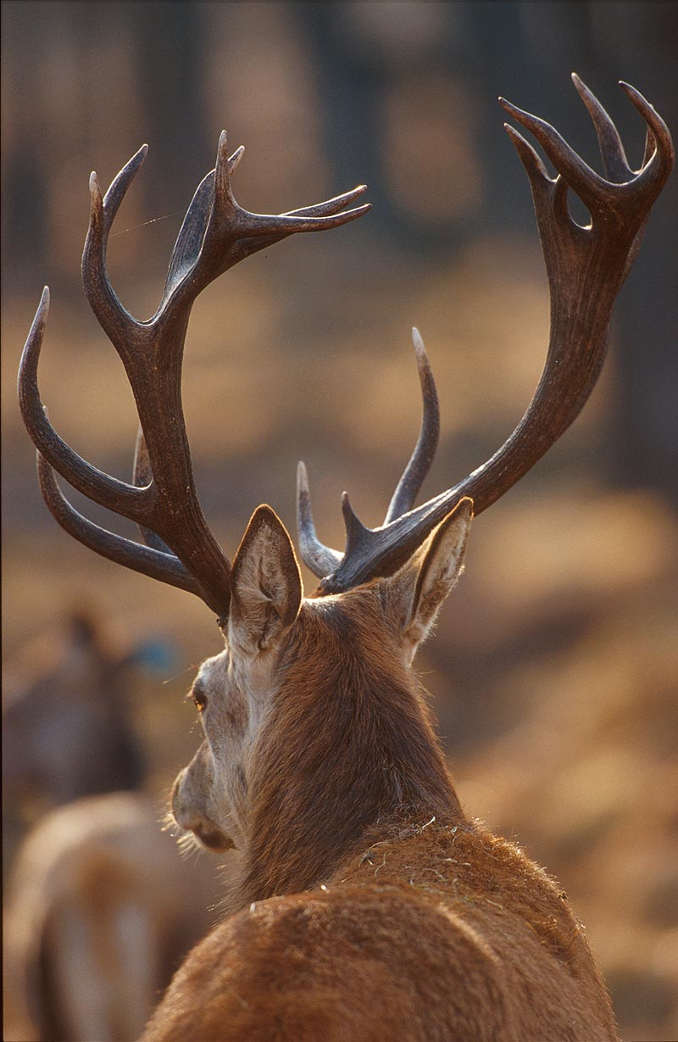
Ektörne -
en modell för att planera avskjutning av kronvilt
Version 2.3

Hur påverkas kronvilt-
stammen av olika jakttuttag?

Foto: Magnus Nyman

1 Fakta
Kronvilt eller kronhjort?

I Sverige räknar man med att det finns fem frilevande arter av hjortdjur: älg, kronvilt, dovvilt, rådjur och ren. Ingetdera namn avslöjar att det rör sig om hjortdjur. Detta till skillnad från vad de heter på engelska där de sistnämnda fyra har efterledet "deer" i respektive namn. "Deer" översatt till svenska är hjort. Historiskt har kronvilt och dovvilt kallats kronhjort respektive dovhjort och namnen förekommer inte sällan som synonymer. Men ändelsen -vilt är att föredra framför -hjort. Detta för att särskilja att man pratar om arten och inte enbart handjuren som benämns hjort.

Hjortarna har olika benämningar beroende på ålder och utvecklad hornkrona. Den årligen utväxande kronan varierar mellan individer men tilltar i storlek med ålder tills de blir riktigt gamla då den kan bli mindre, så kallad retur. Som regel har en individ under sitt andra levnadsår endast två spetshorn och dessa kallas följdaktligen spetshjort. Hjortar nämast äldre (2-5 år) kallas unghjort alternativt mellanhjort. De äldsta och största brukar benämnas äldre hjort, kapital hjort eller hjort med kronbildning. Hondjur som inte burit kalv kallas smaldjur medan hondjur som är vuxen nog att föda kalv benämns hind.

Skogsbrukets Viltgrupp

2 Anvisningar
Ektörne - Modellbeskrivning och anvisningar

Med detta program kan man beräkna förväntat antal individer i en kronviltstam upp till fem år i framtiden. Genom att variera avskjutning erhålls olika utfall. Programmet lämpar sig för att ta fram avskjutningsförslag som bland annat efterfrågas i förvaltningsplaner. För att skatta antalet djur i befintlig stam eller beskriva tidigare utveckling bör andra verktyg eller metoder användas.

Programmet bygger på en tillväxtmodell anpassad att fungera tillsammans med indata som bör finnas för att man ska kunna förvalta en egen kronviltstam. Modellen beaktar förändringar i andelen ettåriga hondjur i stammen och dess inverkan på hondjurens reproduktion. Modellen tar inte hänsyn till att överlevnad hos vuxna individer beror av ålder, mellanårsvariationer eller att reproduktion påverkas negativt av ökad täthet i kronviltstammen.

Kvaliteten på indata, inte minst antalet individer i stammen, har stor inverkan på resultat. Att använda mycket osäkra eller statistiskt felaktiga indata kan vara sämre än att helt utelämna dessa. För att värdera kvaliteten på indata bör experthjälp anlitas.

Kom ihåg att ju längre fram man fjärrskådar desto osäkrare blir en prognos.

Modell och indata
Modellen för populationsutvecklingen är byggd utifrån att man kan ange:

• | områdesstorlek och antal kronvilt i området efter senaste jakt
• | månad för jaktstart
• | antal skjutna spetshjortar, hjortar äldre än spets, smaldjur/hindar och kalvar i området senaste året

Rättvisare prognoser kan erhållas om man även har bra skattningar på:

• | antal kalvar per hind från Kronobs
• | könskvot hos kalv bland skjutna kalvar
• | dödsrisk i kronviltstammen av annat än jakt såsom rovdjur, trafik och andra ej jaktbetingade orsaker

Så här gör du
• | Gå till fliken 3 Förutsättningar. Fyll i ingångsvärden i tabellen.

• | Gå till fliken 4 Avskjutning&Prognos. Fyll i den tänkta avskjutningen för respektive år i den övre tabellen. Observera att endast orange celler kan fyllas i! Senaste årets avskjutning syns i första kolumnen med grå bakgrund. Beräkningen sker automatiskt och kan läsas av i diagram eller tabeller.

• | Använd eventuellt figurer i fliken Bilaga Grafer för presentation som komplement till resultat som återfinns i fliken 4.

Sidorna är anpassade för att kunna skrivas ut. För synpunkter och support kontakta ektorne@naturforvaltning.se. Vanliga frågor från användare (FAQ) hittas på Svensk Naturförvaltnings hemsida www.naturforvaltning.se

Skogsbrukets Viltgrupp

3 Förutsättningar
Ektörne - Förutsättningar

Område
Datum |  | Tid | Signatur
Program och programversion |  | Ektörne 2.3

Fyll i alla orange celler (använd ej klipp och klistra). Orange celler måste visa svart text på ljus bakgrund för att en prognos ska erhållas.
Fyll i olivgröna celler om uppgifter finns tillgängliga (använd ej klipp och klistra). Tomma celler innebär att schablonvärden hämtas.
Värden som används i modellberäkningen syns i celler med grå bakgrund.

Områdesinformation |  |  |  | Områdesinformation
År vid start av senaste jakt |  | INDATA SAKNAS |  | År vid start av senaste jakt
Områdets areal i ha |  | INDATA SAKNAS |  | Områdets areal i ha
Månad jaktsäsong startar |  | INDATA SAKNAS |  | Månad jaktsäsong startar
Månad jaktsäsong slutar |  | INDATA SAKNAS |  | Månad jaktsäsong slutar

Målsättning | Vinterstam |  |  | Målsättning | Vinterstam
Antal individer |  | INDATA SAKNAS |  | Antal individer

% vuxna hjortar av vuxna individer |  | INDATA SAKNAS |  | % vuxna hjortar av vuxna individer
% spets av vuxna hjortar |  | INDATA SAKNAS |  | % spets av vuxna hjortar

Avskjutning | Senaste jakt |  |  | Avskjutning | Senaste jakt
Antal hjortar äldre än spetshjort |  | INDATA SAKNAS |  | Antal hjortar äldre än spetshjort
Antal spetshjortar |  | INDATA SAKNAS |  | Antal spetshjortar
Antal smaldjur/hindar |  | INDATA SAKNAS |  | Antal smaldjur/hindar
Antal kalvar |  | INDATA SAKNAS |  | Antal kalvar

Kronviltstammens storlek | Efter senaste jakt |  |  | Kronviltstammens storlek | Vid jaktstart
Antal individer |  | INDATA SAKNAS |  | Antal individer

Stammens egenskaper | Enligt Kronobs |  |  | Stammens egenskaper | Vid jaktstart
% vuxna hjortar av vuxna individer |  |  |  | % vuxna hjortar av vuxna individer
% spetshjort av vuxna hjortar |  |  |  | % spetshjort av vuxna hjortar
Antal kalvar per hind |  |  |  | Antal kalvar per hind

 | Enligt avskjutning |  |  |  | Vid jaktstart
% hjortkalv av kalvar |  |  |  | % hjortkalv av kalvar

Dödlighet utöver jakt |  |  |  | Dödlighet utöver jakt
Årlig dödsrisk utom jakt % |  |  |  | Årlig dödsrisk utom jakt %

Kommentarer

Skogsbrukets Viltgrupp

4 Avskjutning&Prognos
Ektörne - Avskjutning & Prognos

Område | NAMN PÅ OMRÅDE SAKNAS I BLAD 3
Datum |  |  | Tid |  |  | Signatur
Program och programversion |  | Ektörne 2.3 |  |  | Indata |  | DATUM/TID/SIGNATUR SAKNAS I BLAD 3

Fyll i alla orange celler (använd ej klipp och klistra). Orange celler måste visa svart text på ljus bakgrund för att en prognos ska erhållas. Höj/sänk värden så att mål uppnås. Minustecken på älgar efter jakt betyder överuttag.

Differens i antal hjortar i stammen mellan prognos och mål kan avläsas längst ned på sidan.
Uppgifter på senste årets avskjutning och vinterstam syns i celler med grå bakgrund.
 | #VALUE! | #VALUE! | #VALUE! | #VALUE! | #VALUE! | #VALUE!
 | Mål | Prognos | Avskjutning
 | 0 | 0 | 0
 | 0 | 0
 | 0 | 0
 | 0 | 0
 | 0 | 0
 | 0 | 0
Förslag på avskjutning

Antal individer |  |  |  |  |  |  | FEL
% vuxna hjortar av vuxna individer |  |  |  |  |  |  | FEL
% spets av vuxna hjortar |  |  |  |  |  |  | FEL
% kalv av alla individer |  |  |  |  |  |  | FEL
 | FEL | FEL | FEL | FEL | FEL | FEL | FEL
Antal hjortar äldre än spetshjort
Antal spetshjortar
Antal smaldjur/hindar
Antal kalvar

 | Mål hjort | Prognos % hjort av vuxna | Mål spetshjort | Prognos %spets av hjort
0 | 0.0% | 0% | 0.0% | 0%
0 | 0.0% | 0% | 0.0% | 0%
0 | 0.0% | 0% | 0.0% | 0%
0 | 0.0% | 0% | 0.0% | 0%
0 | 0.0% | 0% | 0.0% | 0%
0 | 0.0% | 0% | 0.0% | 0%
Antal individer per 1000 ha

Prognos (efter jakt) | #VALUE! | #VALUE! | #VALUE! | #VALUE! | #VALUE! | #VALUE!

Antal individer
% vuxna hjortar av vuxna individer
% spets av vuxna hjortar

Antal hjortar äldre än spetshjort
Antal spetshjortar
Antal smaldjur/hindar
 | Äldre hjort | Spets-hjort | Smaldjur/Hind | Kalv
0 | 0 | 0 | 0 | 0
0 | 0 | 0 | 0 | 0
0 | 0 | 0 | 0 | 0
0 | 0 | 0 | 0 | 0
0 | 0 | 0 | 0 | 0
0 | 0 | 0 | 0 | 0
Antal kalvar

Antal individer per 1000 ha

Kommentarer

Skogsbrukets Viltgrupp

Bilaga Grafer för presentation
Ektörne - Grafer för presentation

Område | NAMN PÅ OMRÅDE SAKNAS I BLAD 3
Datum |  |  | Tid |  | Signatur
Program och programversion |  | Ektörne 2.3 |  | Indata |  | DATUM/TID/SIGNATUR SAKNAS I BLAD 3

 | Avskjutning | Prognos (efter jakt)
 | 0 | 0
 |  | 0
 |  | 0
 |  | 0
 |  | 0
 |  | 0
 | Kalvar | Smaldjur/Hind | Spetshjort | Hjort äldre än spets
 | 0 | 0 | 0 | 0
 | 0 | 0 | 0 | 0
 | 0 | 0 | 0 | 0
 | 0 | 0 | 0 | 0
 | 0 | 0 | 0 | 0
 | 0 | 0 | 0 | 0

 | Hind | Hjort
 | 0 | 0 | 0
 | 0 | 0 | 0
 | 0 | 0 | 0
 | 0 | 0 | 0
 | 0 | 0 | 0
 | 0 | 0 | 0
 | Spestshjort | Hjort äldre än spets
 | 0 | 0
 | 0 | 0
 | 0 | 0
 | 0 | 0
 | 0 | 0
 | 0 | 0

Kommentarer

Skogsbrukets Viltgrupp

